상품제안서
[제이손] 퍼주박 다용도 국자& 2인 고급 수저세트 (PMS5) | 상품코드: F27903

 |  |  |  |  |  |  | 02-412-0044 | www.easy1.co.kr
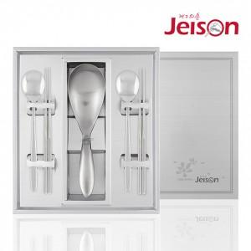

【상세/제작정보】

【인쇄/포장옵션】 | 형압인쇄 / 쇼핑백

【공급단가】 | 수량 | 100~ | 300~ | 500~ | 1,000~ | 3,000~
*VAT별도 | 단가 | 35,370원 | 34,780원 | 33,900원 | 33,310원 | 32,420원

【상품 URL】 | https://easy1.co.kr:443/src/goods_detail.php?gdno=27903

